跑酷
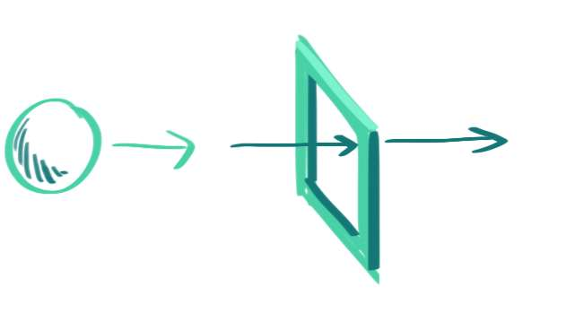

用wasd移动携带红心的白球，躲避前方框架的障碍，不断向前进的跑酷游戏，在3:00内，以维持圆球的完整度打分

1、黑线边框：有各种形状，会将圆的外边削掉，直到伤害到红心，导致红心掉血，暂定设置4点血

2、可以被吃的道具

 | 小粉心：吃到会恢复一点血量

 | 小绿心：吃到后速度翻倍5秒

 | 小蓝心：吃到后免疫被削和伤害5秒

 | 小黄心：吃到后所有边框面积扩大两倍5秒

